САДРЖАЈ
2023/2024 | СРЕДЊЕ ОБРАЗОВАЊЕ, БИЛТЕН (табеле)
 | SECONDARY EDUCATION, BULLETIN (tables)
 | 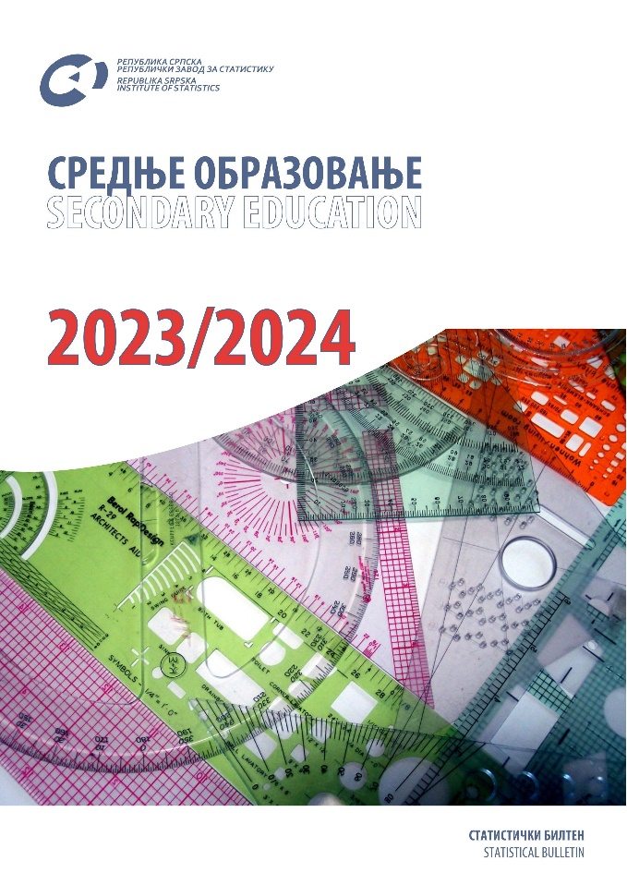

 | ТАБЕЛЕ | TABLES
 | ЗНАКОВИ И СКРАЋЕНИЦЕ | SYMBOLS AND ABBREVIATIONS
 | ПОДРУЧЈА ДЈЕЛАТНОСТИ | SECTIONS OF ECONOMIC ACTIVITY

ТАБЕЛЕ |  | TABLES

1.1. Одјељења и ученици средњих школа по полу и разредима на почетку школске године |  | 1.1. Secondary school classes and pupils by sex and grade at the beginning of the school year
1.2. Поновци у средњим школама по полу и разредима на почетку школске године |  | 1.2. Repeaters in secondary schools by sex and grade at the beginning of the school year
1.3. Ученици са сметњама у развоју укључени у редовну наставу по полу и разредима на почетку школске године |  | 1.3. Pupils with disabilities included in regular education programme by sex and grade at the beginning of the school year
1.4. Уписани ученици у средње школе према врсти школе на почетку школске године |  | 1.4. Secondary school enrolment by type of school at the beginning of the school year
1.5. Ученици средњих школа који су завршили школу према врсти школе на крају школске године |  | 1.5. Secondary school pupils who completed school, by type of school at the end of the school year
1.6. Наставници у средњим школама на почетку школске године |  | 1.6. Secondary school teachers at the beginning of the school year
2.1. Одјељења и ученици средњих школа према врсти средње школе, полу и разредима на почетку школске 2023/2024. године |  | 2.1. Secondary school classes and pupils by type of secondary school, sex and grade at the beginning of the school year 2023/2024
2.2. Поновци у средњим школама по полу, разредима и врсти школе на почетку школске 2023/2024. године |  | 2.2. Repeaters in secondary schools by sex, grade and type of schools at the beginning of the school year 2023/2024
2.3. Ученици са сметњама у развоју укључени у редовну наставу по полу, разредима и врсти школе на почетку школске 2023/2024. године |  | 2.3. Pupils with disabilities included in regular education programme by sex, grade and type of school at the beginning of the school year 2023/2024
2.4. Ученици школа за дјецу са сметњама у развоју по врсти програма на почетку школске 2023/2024. године |  | 2.4. Pupils of schools for children with disabilities by type of programme at the beginning of the school year 2023/2024
2.5. Ученици са сметњама у развоју укључени у редовну наставу по врсти сметње на почетку школске 2023/2024. године |  | 2.5. Pupils with disabilities included in regular teaching programme by type of disability at the beginning of the school year 2023/2024
2.6. Ученици средњих школа према врсти школе и називу страног језика на почетку школске 2023/2024. године |  | 2.6. Secondary school pupils by type of school and foreign language learned at the beginning of the school year 2023/2024
2.7. Ученици средњих школа који уче страни језик по години рођења на почетку школске 2023/2024. године |  | 2.7. Secondary school pupils learining a foreign language by year of birth ath the beginning of the school year 2023/2024
2.8. Ученици средњих школа који су завршили школу према нивоу ISCED-a, полу и години рођења у периоду од 26.9.2022 до 25.09.2023. године |  | 2.8. Secondary school pupils who completed school, by isced level, sex and year of birth, in the period between 26th september 2022 and 25 thseptember 2023
2.9. Ученици средњих школа који су завршили школу по полу и пољу образовања у периоду од 26.09.2022 до 25.09.2023. године |  | 2.9. Secondary school pupils who completed school, by sex and field of study, in the period between 26th september 2022 and 25th september 2023
2.10. Ученици средњих школа који су у периоду од 26.09.2022. до 25.09.2023. године промијенили школу према разлозима, разредима, полу и врсти средње школе |  | 2.10. Secondary school pupils who changed school in the period between 26th september 2022 and 25 th september 2023, by reason, grade, sex and type of secondary school
2.11. Ученици средњих школа који су напустили школовање према разлозима, разредима, полу и врсти средње школе у периоду од 26.09.2022. до 25.09.2023. године |  | 2.11. Secondary school pupils who discontinued schooling in the period between 26th september 2022 and 25 th september 2023, by reason, grade, sex and type of secondary school
2.12. Ученици средњих школа¹⁾ по полу и години рођења на почетку школске 2023/2024. године |  | 2.12. Secondary school pupils1) by sex and year of birth at the beginning of the school year 2023/2024
2.13. Ученици гимназије (опште средње образовање)²⁾ по полу и години рођења на почетку школске 2023/2024. године |  | 2.13. Grammar school pupils (general secondary education)2) by sex and year of birth at the beginning of the school year 2023/2024
2.14. Ученици стручних школа (средње стручно образовање)²⁾ по полу и години рођења на почетку школске 2023/2024. године |  | 2.14. Vocational school pupils (vocational secondary education)2) by sex and year of birth at the beginning of the school year 2023/2024
2.15. Ученици средњих школа по разредима, полу и пољу образовања на почетку школске 2023/2024. године |  | 2.15. Secondary school pupils by grade, sex and field of education at the beginning of the school year 2023/2024
2.16. Опремљенос средњих школа рачунарима према врсти средње школе на почетку школске 2023/2024. године |  | 2.16. Number of computers in secondary schools at the beginning of the school year 2023/2024
2.17. Наставници према врсти школе гдје предају, полу и врсти запослености на почетку школске 2023/2024. године |  | 2.17. Teachers by type of school where they teach, sex and type of employment at the beginning of the school year 2023/2024
2.18. Наставници средњих школа по полу, врсти школе и годинама старости на почетку школске 2023/2024. године |  | 2.18. Secondary school teachers by sex, type of school and age at the beginning of the school year 2023/2024
2.19. Особље средњих школа (без наставника) према категорији, полу и врсти запослености на почетку школске 2023/2024. године |  | 2.19. Secondary school staff (excluding teachers) by category, sex and type of employment at the beginning of the school year 2023/2024
...

